カレンダー
使いたい月を入れる。
(数字のみです)
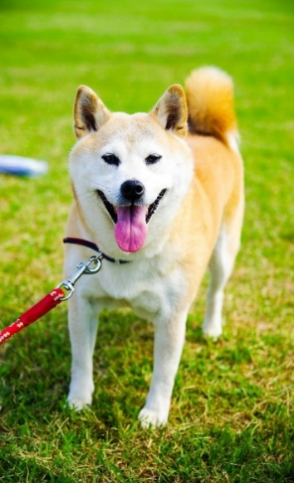 2023-12-01 |  |  |  |  |  |  |  |  |  |  | 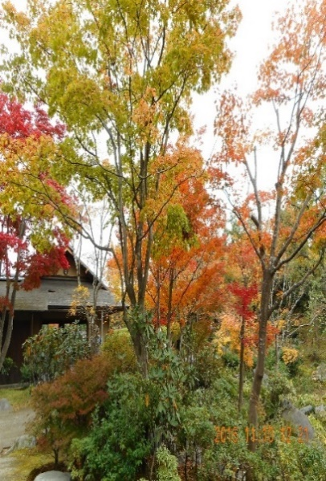 12月
2023年 |  |  |  |  |  | 2023-12-01
日 |  | 月 |  | 火 |  | 水 |  | 木 |  | 金 |  | 土
2023-11-26 | 大安 | 2023-11-27 | 赤口 | 2023-11-28 | 先勝 | 2023-11-29 | 友引 | 2023-11-30 | 先負 | 2023-12-01 | 仏滅 | 2023-12-02 | 大安

2023-12-03 | 赤口 | 2023-12-04 | 先勝 | 2023-12-05 | 友引 | 2023-12-06 | 先負 | 2023-12-07 | 仏滅 | 2023-12-08 | 大安 | 2023-12-09 | 赤口

町内会9:00 |  |  |  |  |  | newパソサロ1:30
2023-12-10 | 先勝 | 2023-12-11 | 友引 | 2023-12-12 | 先負 | 2023-12-13 | 大安 | 2023-12-14 | 赤口 | 2023-12-15 | 先勝 | 2023-12-16 | 友引
 |  | 夫誕生日
 |  | 太極拳10:00 |  | ゴミ収集(危険物) |  | 眼医者9:30 |  | 俳句の会12:00
2023-12-17 | 先負 | 2023-12-18 | 仏滅 | 2023-12-19 | 大安 | 2023-12-20 | 赤口 | 2023-12-21 | 先勝 | 2023-12-22 | 友引 | 2023-12-23 | 先負

 |  |  |  | オアシスでpc講座 |  |  |  | リハサロ10:00 |  | 町内掃除当番8:00
2023-12-24 | 仏滅 | 2023-12-25 | 大安 | 2023-12-26 | 赤口 | 2023-12-27 | 先勝 | 2023-12-28 | 友引 | 2023-12-29 | 先負 | 2023-12-30 | 仏滅

 |  |  |  |  |  | newパソサロ1:30
2023-12-31 | 大安 | 2024-01-01 | 赤口 | 2024-01-02 | 先勝 | 2024-01-03 | 友引 | 2024-01-04 | 先負 | 2024-01-05 | 仏滅 | 2024-01-06 | 大安
 |  |  | 正月

個別予定
登録上の注意事項
同一日に複数の登録をしない
予定日 | 内容 | 集合時刻 | 合体
2022-11-25 | 歯医者 | 11:15 | 歯医者11:15
2022-11-12 | 体操 | ７:15 | 体操７:15
2022-11-04 | 眼科 | 12:20 | 眼科12:20
2022-12-01 | 歩こう会 | 9:30 | 歩こう会9:30
2022-12-31 | 大晦日 |  | 大晦日
2022-12-15 | 娘アメリカへ |  | 娘アメリカへ
2022-12-16 | 市から表彰11:20 |  | 市から表彰11:20
2023-01-03 | 新年会 |  | 新年会

月週予定
注意
同一日の登録をしないこと
第 週 | 曜日 | 行事 | 参考
3 | 木 | リハサロ10:00 | 2023-12-21
2 | 水 | 眼医者9:30 | 2023-12-13
1 | 水 | newパソサロ1:30 | 2023-12-06
4 | 水 | newパソサロ1:30 | 2023-12-27
2 | 木 | 俳句の会12:00 | 2023-12-14
1 | 日 | 町内会9:00 | 2023-12-03
4 | 金 | 町内掃除当番8:00 | 2023-12-22
2 | 月 | 太極拳10:00 | 2023-12-11
3 | 火 | オアシスでpc講座 | 2023-12-19
2 | 火 | ゴミ収集(危険物) | 2023-12-12

